Лист1
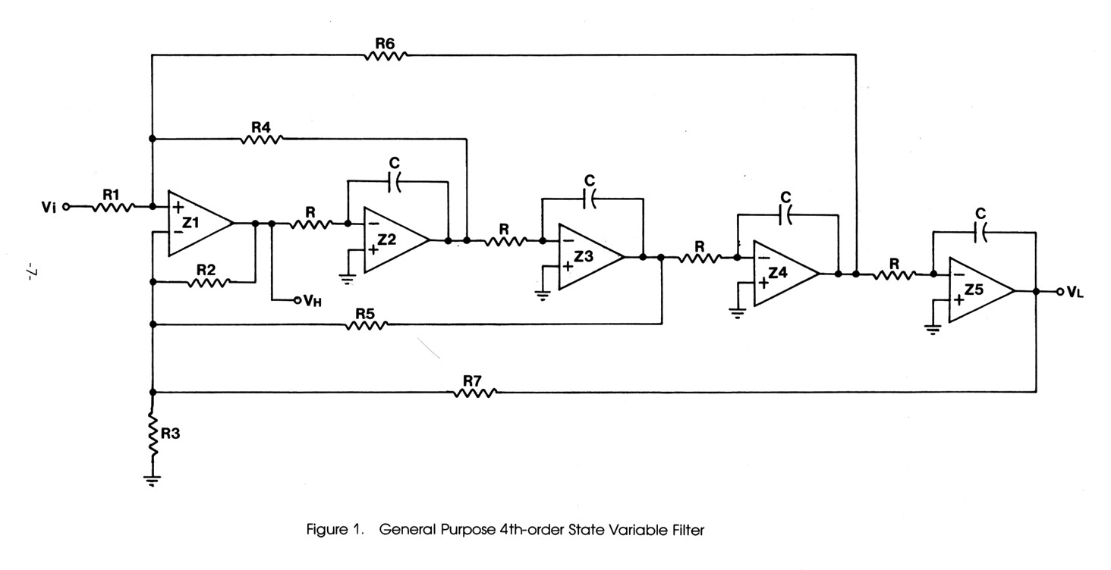

Figure 1. | R1 | R4 | R6 | R2 | R5 | R7 | R3
В схеме | R18 | R20 | R19 | R21 | R28 | R29 | R30
Рассчетное значение: | 10.00 | 3.54 | 3.54 | 10.00 | 2.50 | 10.00 | 15.20 | кОм
Установлено: |  | 3.57 | 3.57 | 10 | 2.49 | 10 | 15 | кОм

Частота раздела НЧ/СЧ, Гц | С2…С5, нФ |  | RX, кОм |  | В наличии RX, кОм |  | Частота раздела, Гц
150.00 | 33.00 |  | 32.12 |  | 33.00 |  | 146.01
200.00 | 33.00 |  | 24.09 |  | 23.70 |  | 203.30
250.00 | 33.00 |  | 19.27 |  | 21.00 |  | 229.44
300.00 | 33.00 |  | 16.06 |  | 16.00 |  | 301.14
300.00 | 33.00 |  | 16.06 |  | 15.00 |  | 321.21
500.00 | 33.00 |  | 9.64 |  | 10.00 |  | 481.82

Частота раздела СЧ/ВЧ, кГц | C7, C8, C12, C13, нФ |  | RY, кОм |  | В наличии RY, кОм |  | Частота раздела, кГц
2.00 | 10.00 |  | 7.95 |  | 8.20 |  | 1.94
3.00 | 10.00 |  | 5.30 |  | 4.70 |  | 3.38
4.00 | 10.00 |  | 3.98 |  | 3.60 |  | 4.42
4.00 | 10.00 |  | 3.98 |  | 3.57 |  | 4.45
5.00 | 10.00 |  | 3.18 |  | 3.00 |  | 5.30
6.00 | 10.00 |  | 2.65 |  | 2.70 |  | 5.89
6.00 | 10.00 |  | 2.65 |  | 2.61 |  | 6.09
6.00 | 10.00 |  | 2.65 |  | 2.49 |  | 6.39

